微生信示例256
gene | cancer | normal | group | 微生信，您身边的数据分析，可视化专家
s1 | 4.57454 | 11.822216779 | a | https://www.bioinformatics.com.cn/plot_basic_multi_group_colored_scatter_plot_with_names_257
s2 | 10.442176137 | 12.263648769 | a
s3 | 10.087447424 | 11.608501419 | a | 输出示例图
s4 | 14.113095109 | 16.776436307 | a
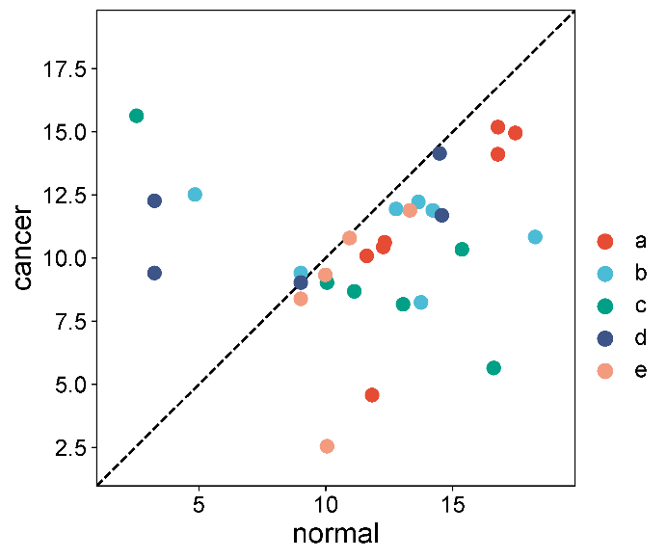
s5 | 10.62511207 | 12.321218061 | a
s6 | 15.188873502 | 16.776436307 | a
s7 | 14.956562334 | 17.46553783 | a
s8 | 11.893627398 | 14.210837878 | b
s9 | 12.224558988 | 13.64576648 | b
s10 | 8.24547 | 13.748525208 | b
s11 | 12.518158984 | 4.8461 | b
s12 | 9.4092103444 | 9.0157945353 | b
s13 | 11.947356454 | 12.766628281 | b
s14 | 10.837079844 | 18.2457 | b
s15 | 15.638288191 | 2.5478 | c
s16 | 8.6829481881 | 11.122604872 | c
s17 | 10.345655218 | 15.359335165 | c
s18 | 5.6484 | 16.612407019 | c
s19 | 8.1703670161 | 13.042017099 | c
s20 | 9.0308998699 | 10.047643427 | c
s21 | 12.271937873 | 3.25477 | d
s22 | 9.0308998699 | 9.0157945353 | d
s23 | 14.147609082 | 14.480279697 | d
s24 | 9.4092103444 | 3.2545 | d | 注意：
s25 | 11.69634004 | 14.568583955 | d
s26 | 10.796043297 | 10.939100351 | e
s27 | 8.387640052 | 9.0157945353 | e
s28 | 9.3378150046 | 9.980833746 | e | 使用问题，或数据分析合作意向
s29 | 11.893627398 | 13.311769133 | e | 请微信扫码联系我们
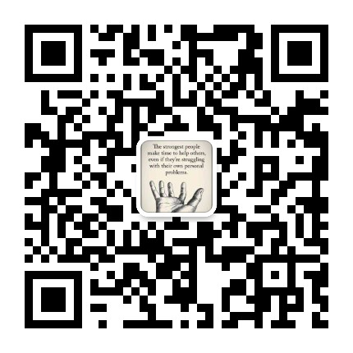
s30 | 2.547854 | 10.047643427 | e

